Sheet1
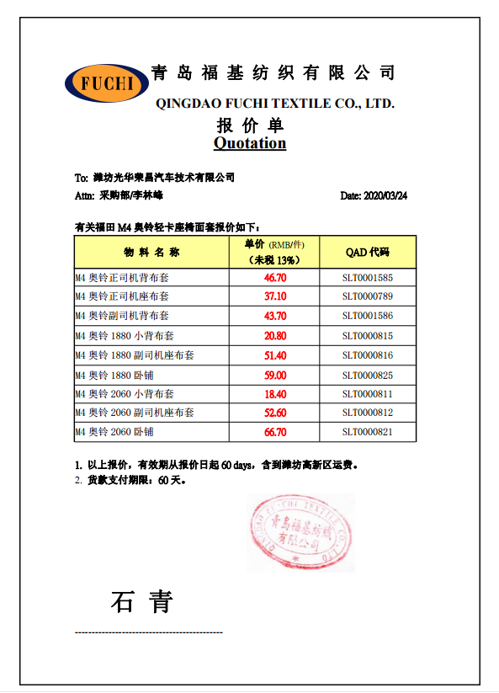
物料报价数据对比表
序号 | 物料名称 | QAD代码 | 物料代码 | 财务发票价格 | 河北/未税价格 | 青岛福基/未税价格 | 价差↑ | 比例↑
1 | M4奥铃正司机背布套 | SLT0001585 | 03.03.220 | 43.08 | 43.08 | 46.7 | 3.62 | 8.40%
2 | M4奥铃正司机座布套 | SLT0000789 | 03.03.221 | 23.11 | 23.11 | 37.1 | 13.99 | 60.54%
3 | M4奥铃副司机背布套 | SLT0001586 | 03.03.222 | 35.57 | 35.57 | 43.7 | 8.13 | 22.86%
4 | M4奥铃2060小背布套 | SLT0000811 | 03.03.223 | 10.72 | 10.72 | 18.4 | 7.68 | 71.64%
5 | M4奥铃2060副司机座布套 | SLT0000812 | 03.03.224 | 39.83 | 39.83 | 52.6 | 12.77 | 32.06%
6 | M4奥铃2060卧铺布套 | SLT0000821 | 03.03.225 | 52.75 | 52.75 | 66.7 | 13.95 | 26.45%
7 | M4奥铃1880小背布套 | SLT0000815 | 03.03.226 | 10.72 | 10.72 | 20.8 | 10.08 | 94.03%
8 | M4奥铃1880副司机座布套 | SLT0000816 | 03.03.227 | 37.6 | 37.60 | 51.4 | 13.8 | 36.70%
9 | M4奥铃1880卧铺布套 | SLT0000825 | 03.03.228 | 47.7 | 47.70 | 59 | 11.3 | 23.69%

